Estadísticas
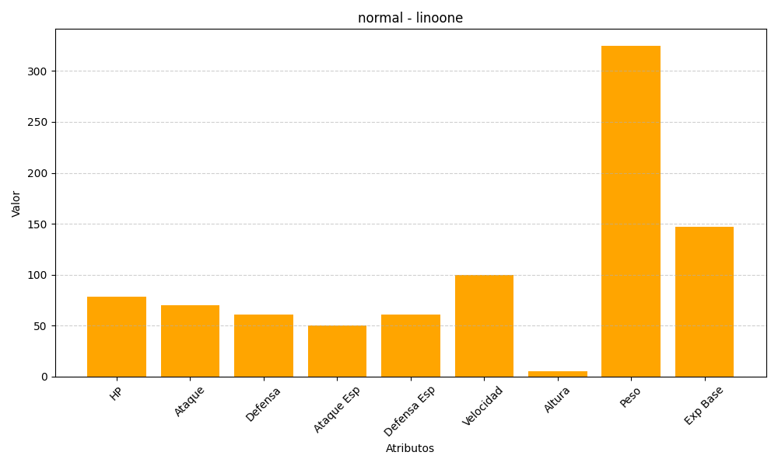
ID | Nombre | Tipo | HP | Ataque | Defensa | Ataque Especial | Defensa Especial | Velocidad | Altura | Peso | Experiencia Base
264 | linoone | normal | 78 | 70 | 61 | 50 | 61 | 100 | 5 | 325 | 147

